Poäng & instruktioner

Poängräkning |  |  | Instruktioner
Samtliga matcher
Rätt antal mål per lag | 2 poäng |  | Addera tips
Rätt tecken (1X2) | 3 poäng
7 poäng kan delas ut i samtliga matcher |  |  | Högerklicka på den nya fliken, välj "rename"och skriv in tipparens namn
 |  |  | Du kan addera så många spelare du önskar
Prediction
Rätt lag i åttondelsfinal | 2 poäng per lag |  | Addera tippare i tabellen
Rätt lag i kvartsfinal | 4 poäng per lag |  | Välj fliken "Resultat & tabell" och skriv in tipparens namn i kolumnen "Namn" i tabellen
Rätt lag i semifinal | 6 poäng per lag |  | Tryck sedan i motsvarande cell i kolumn "Poäng" (exempelvis cell BR5) och skriv =
Rätt lag i bronsmatch | 8 poäng per lag |  | Välj den flik med spelarens namn, klicka en gång i cell V20 och tryck Enter
Rätt lag i final | 8 poäng per lag |  | Siffran 0 dyker nu upp i cellen bredvid spelarens namn

Bonusfrågor |  |  | Rättning
Skyttekung | 20 poäng |  | Fyll i de gula cellerna så uppdateras respektive spelares flik med poäng
Världsmästare | 20 poäng |  | Sortera sedan tabellen i fallande ordning i cellen "Poäng" under "Resultat & tabell" och voila!
Vinnare bronsmatch | 10 poäng
 |  |  | Bonuspoäng
Totalpoäng |  |  | Bonuspoäng delas ut när alla gruppsspelsmatcher är spelade. Samma gäller åttondelsfinal, kvartsfinal etc.
Gruppspel | 336 poäng
Åttondelsfinal | 88 poäng | (56+32) | Det finstilta
Kvartsfinaler | 60 poäng | (28+32) | Du måste fylla i varje deltagares tips under en separat flik i denna filen.
Semifinal | 38 poäng | (14+24) | Detta eftersom det finns formler kopplade i alla flikar, vilka styrs från "Resultat & tabell".
Bronsmatch | 23 poäng | (7+16) | Tyvärr lite manuellt arbete, men det går relativt snabbt och behövs enbart göras i
Final | 23 poäng | (7+16) | innan tipstävlingen drar igång
Bonusfrågor | 50 poäng | (20+20+10)
Totalt | 618 poäng |  | Bra att veta!
 |  |  | I åttondelsfinalerna och framåt är det möjligt att tippa ett annat lag vidare än vad resultatet visar.
 |  |  | Tex om Sverige möter Brasilien och du tippar resultatet 1-2 kan du ändå ange Sverige som vinnare.
 |  |  | Gör du så visas "EJ OK" vid den matchen som indikerar att resultat och vinnare inte stämmer.
 |  |  | Det är helt upp till Dig som tipsgeneral att välja om Du vill godkänna detta eller inte.
 |  |  | Tänk även på att bestämma i förväg om slutresultatet är efter 90 minuter, ev förlängning eller straffar

Resultat & tabell
 |  |  |  |  |  |  |  | #NAME?
Grupp A |  |  |  |  |  |  |  |  |  |  |  |  |  | Bonusfrågor
Match | Datum | Match |  |  | Resultat |  | Tecken |  | Grupp A | Poäng | GM | IM | +/- | Kategori | Land eller spelare | Placering | Namn | Poäng
1 | 2018-06-14 | Ryssland | - | Saudiarabien |  | - |  | 1 | Ryssland | 0 | 0 | 0 | 0 | Skyttekung |  | 1 | Mitt tips | 0
2 | 2018-06-15 | Egypten | - | Uruguay |  | - |  | 2 | Saudiarabien | 0 | 0 | 0 | 0 | Världsmästare |  | 2
17 | 2018-06-19 | Ryssland | - | Egypten |  | - |  | 3 | Egypten | 0 | 0 | 0 | 0 | Vinnare bronsmatch |  | 3
18 | 2018-06-20 | Uruguay | - | Saudiarabien |  | - |  | 4 | Uruguay | 0 | 0 | 0 | 0 |  |  | 4
33 | 2018-06-25 | Uruguay | - | Ryssland |  | - |  |  |  |  |  |  |  |  |  | 5
34 | 2018-06-25 | Saudiarabien | - | Egypten |  | - |  |  |  |  |  |  |  |  |  | 6
 |  |  |  |  |  |  |  |  |  |  |  |  |  |  |  | 7
Grupp B |  |  |  |  |  |  |  |  |  |  |  |  |  |  |  | 8
Match | Datum | Match |  |  | Resultat |  | Tecken |  | Grupp B | Poäng | GM | IM | +/- |  |  | 9
4 | 2018-06-15 | Marocko | - | Iran |  | - |  | 1 | Portugal | 0 | 0 | 0 | 0 |  |  | 10
3 | 2018-06-15 | Portugal | - | Spanien |  | - |  | 2 | Spanien | 0 | 0 | 0 | 0 |  |  | 11
19 | 2018-06-20 | Portugal | - | Marocko |  | - |  | 3 | Marocko | 0 | 0 | 0 | 0 |  |  | 12
20 | 2018-06-20 | Iran | - | Spanien |  | - |  | 4 | Iran | 0 | 0 | 0 | 0 |  |  | 13
35 | 2018-06-25 | Iran | - | Portugal |  | - |  |  |  |  |  |  |  |  |  | 14
36 | 2018-06-25 | Spanien | - | Marocko |  | - |  |  |  |  |  |  |  |  |  | 15
 |  |  |  |  |  |  |  |  |  |  |  |  |  |  |  | 16
Grupp C |  |  |  |  |  |  |  |  |  |  |  |  |  |  |  | 17
Match | Datum | Match |  |  | Resultat |  | Tecken |  | Grupp C | Poäng | GM | IM | +/- |  |  | 18
5 | 2018-06-16 | Frankrike | - | Australien |  | - |  | 1 | Frankrike | 0 | 0 | 0 | 0 |  |  | 19
6 | 2018-06-16 | Peru | - | Danmark |  | - |  | 2 | Australien | 0 | 0 | 0 | 0 |  |  | 20
22 | 2018-06-21 | Danmark | - | Australien |  | - |  | 3 | Peru | 0 | 0 | 0 | 0 |  |  | 21
21 | 2018-06-21 | Frankrike | - | Peru |  | - |  | 4 | Danmark | 0 | 0 | 0 | 0 |  |  | 22
37 | 2018-06-26 | Danmark | - | Frankrike |  | - |  |  |  |  |  |  |  |  |  | 23
38 | 2018-06-26 | Australien | - | Peru |  | - |  |  |  |  |  |  |  |  |  | 24
 |  |  |  |  |  |  |  |  |  |  |  |  |  |  |  | 25
Grupp D |  |  |  |  |  |  |  |  |  |  |  |  |  |  |  | 26
Match | Datum | Match |  |  | Resultat |  | Tecken |  | Grupp D | Poäng | GM | IM | +/- |  |  | 27
7 | 2018-06-16 | Argentina | - | Island |  | - |  | 1 | Argentina | 0 | 0 | 0 | 0 |  |  | 28
8 | 2018-06-16 | Kroatien | - | Nigeria |  | - |  | 2 | Island | 0 | 0 | 0 | 0 |  |  | 29
23 | 2018-06-21 | Argentina | - | Kroatien |  | - |  | 3 | Kroatien | 0 | 0 | 0 | 0 |  |  | 30
24 | 2018-06-22 | Nigeria | - | Island |  | - |  | 4 | Nigeria | 0 | 0 | 0 | 0 |  |  | 31
39 | 2018-06-26 | Nigeria | - | Argentina |  | - |  |  |  |  |  |  |  |  |  | 32
40 | 2018-06-26 | Island | - | Kroatien |  | - |  |  |  |  |  |  |  |  |  | 33
 |  |  |  |  |  |  |  |  |  |  |  |  |  |  |  | 34
Grupp E |  |  |  |  |  |  |  |  |  |  |  |  |  |  |  | 35
Match | Datum | Match |  |  | Resultat |  | Tecken |  | Grupp E | Poäng | GM | IM | +/- |  |  | 36
10 | 2018-06-17 | Costa Rica | - | Serbien |  | - |  | 1 | Brasilien | 0 | 0 | 0 | 0 |  |  | 37
9 | 2018-06-17 | Brasilien | - | Schweiz |  | - |  | 2 | Schweiz | 0 | 0 | 0 | 0 |  |  | 38
25 | 2018-06-22 | Brasilien | - | Costa Rica |  | - |  | 3 | Costa Rica | 0 | 0 | 0 | 0 |  |  | 39
26 | 2018-06-22 | Serbien | - | Schweiz |  | - |  | 4 | Serbien | 0 | 0 | 0 | 0 |  |  | 40
41 | 2018-06-27 | Serbien | - | Brasilien |  | - |  |  |  |  |  |  |  |  |  | 41
42 | 2018-06-27 | Schweiz | - | Costa Rica |  | - |  |  |  |  |  |  |  |  |  | 42
 |  |  |  |  |  |  |  |  |  |  |  |  |  |  |  | 43
Grupp F |  |  |  |  |  |  |  |  |  |  |  |  |  |  |  | 44
Match | Datum | Match |  |  | Resultat |  | Tecken |  | Grupp F | Poäng | GM | IM | +/- |  |  | 45
11 | 2018-06-17 | Tyskland | - | Mexico |  | - |  | 1 | Tyskland | 0 | 0 | 0 | 0 |  |  | 46
12 | 2018-06-18 | Sverige | - | Sydkorea |  | - |  | 2 | Mexico | 0 | 0 | 0 | 0 |  |  | 47
28 | 2018-06-23 | Sydkorea | - | Mexico |  | - |  | 3 | Sverige | 0 | 0 | 0 | 0 |  |  | 48
27 | 2018-06-23 | Tyskland | - | Sverige |  | - |  | 4 | Sydkorea | 0 | 0 | 0 | 0 |  |  | 49
44 | 2018-06-27 | Mexico | - | Sverige |  | - |  |  |  |  |  |  |  |  |  | 50
43 | 2018-06-27 | Sydkorea | - | Tyskland |  | -
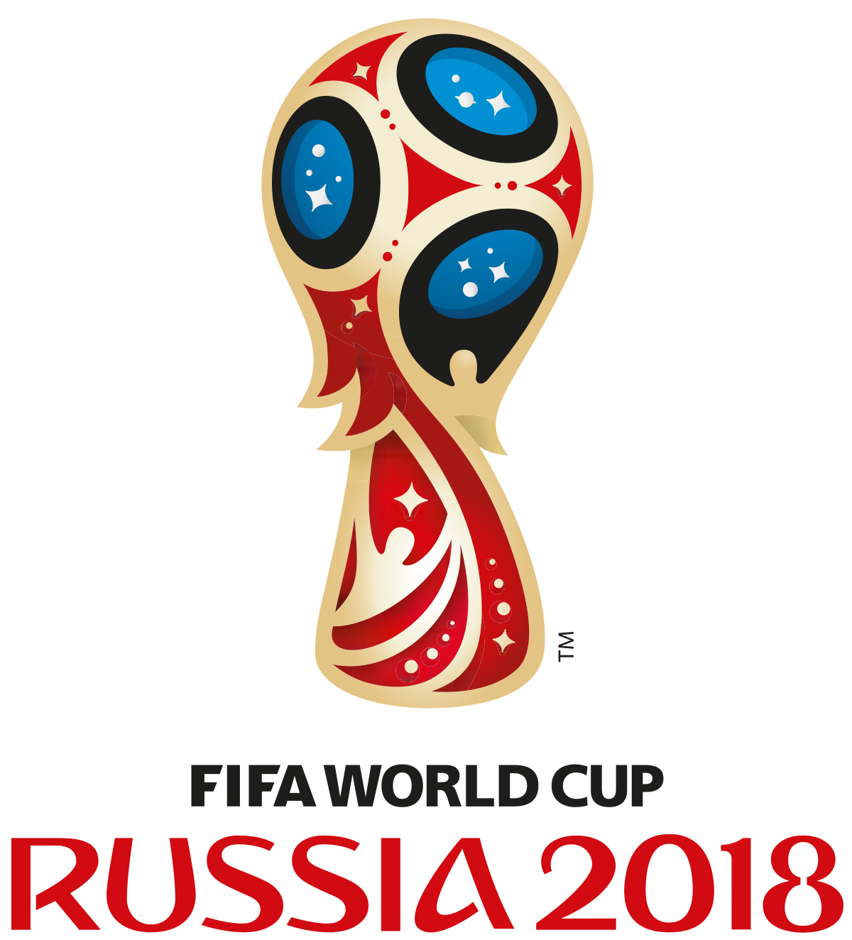
Grupp G
Match | Datum | Match |  |  | Resultat |  | Tecken |  | Grupp G | Poäng | GM | IM | +/-
13 | 2018-06-18 | Belgien | - | Panama |  | - |  | 1 | Belgien | 0 | 0 | 0 | 0
14 | 2018-06-18 | Tunisien | - | England |  | - |  | 2 | Panama | 0 | 0 | 0 | 0
29 | 2018-06-23 | Belgien | - | Tunisien |  | - |  | 3 | Tunisien | 0 | 0 | 0 | 0
30 | 2018-06-24 | England | - | Panama |  | - |  | 4 | England | 0 | 0 | 0 | 0
46 | 2018-06-28 | Panama | - | Tunisien |  | -
45 | 2018-06-28 | England | - | Belgien |  | -

Grupp H
Match | Datum | Match |  |  | Resultat |  | Tecken |  | Grupp H | Poäng | GM | IM | +/-
16 | 2018-06-19 | Colombia | - | Japan |  | - |  | 1 | Polen | 0 | 0 | 0 | 0
15 | 2018-06-19 | Polen | - | Senegal |  | - |  | 2 | Senegal | 0 | 0 | 0 | 0
32 | 2018-06-24 | Japan | - | Senegal |  | - |  | 3 | Colombia | 0 | 0 | 0 | 0
31 | 2018-06-24 | Polen | - | Colombia |  | - |  | 4 | Japan | 0 | 0 | 0 | 0
47 | 2018-06-28 | Japan | - | Polen |  | -
48 | 2018-06-28 | Senegal | - | Colombia |  | -

Åttondelsfinaler
Match | Datum | Match |  |  | Resultat |  | Tecken |  | Vinnare åttondelsfinal
50 | 2018-06-30 | Frankrike | - | Island |  | -
49 | 2018-06-30 | Ryssland | - | Spanien |  | -
51 | 2018-07-01 | Portugal | - | Saudiarabien |  | -
52 | 2018-07-01 | Argentina | - | Australien |  | -
53 | 2018-07-02 | Brasilien | - | Mexico |  | -
54 | 2018-07-02 | Belgien | - | Senegal |  | -
55 | 2018-07-03 | Tyskland | - | Schweiz |  | -
56 | 2018-07-03 | Polen | - | Panama |  | -

Kvartsfinaler
Match | Datum | Match |  |  | Resultat |  | Tecken |  | Vinnare kvartsfinal
57 | 2018-07-06 | Vinnare match 49 | - | Vinnare match 50 |  | -
58 | 2018-07-06 | Vinnare match 53 | - | Vinnare match 54 |  | -
59 | 2018-07-07 | Vinnare match 51 | - | Vinnare match 52 |  | -
60 | 2018-07-07 | Vinnare match 55 | - | Vinnare match 56 |  | -

Semifinaler
Match | Datum | Match |  |  | Resultat |  | Tecken |  | Vinnare semifinal | Förlorare
61 | 2018-07-10 | Vinnare match 57 | - | Vinnare match 58 |  | - |  |  |  |  |  | Vinnare match 57
62 | 2018-07-11 | Vinnare match 59 | - | Vinnare match 60 |  | - |  |  |  |  |  | Vinnare match 59

Bronsmatch
Match | Datum | Match |  |  | Resultat |  | Tecken |  | Vinnare bronsmatch
63 | 2018-07-14 | Förlorare match 61 | - | Förlorare match 62 |  | -

Final
Match | Datum | Match |  |  | Resultat |  | Tecken |  | Vinnare final
64 | 2018-07-15 | Vinnare match 61 | - | Vinnare match 62 |  | -

